ESTORNO DE CARTÃO
 |  | PROCEDIMENTO OPERACIONAL PADRÃO |  |  |  |  |  | Controle: |  | TP-001
 |  |  |  |  |  |  |  | Tempo de Cíclo: |  | 5 minutos
Atividade: |  | Como abrir o caixa |  |  |  |  |  | Periocidade |  | Segunda á Segunda
Setor: |  | Frente de caixa
Responsável : |  | Operadores e fiscais de caixa
Criado em: |  | 2026-05-20 |  | Revisado: | Débora Ribeiro |  | Número da Revisão: |  |  | 0
MATERIAIS NECESSÁRIOS DE ENTRADA
1 | Malote com troco |  |  |  | 4 | Kit de material ( bobina,perflex,temperos,talheres)
2 | Digital do operador |  |  |  | 5 | Sacolas, frasco com alcool,caneta
PASSO A PASSO
Pegar o malote e o Kit de materiais e levar até o caixa que será aberto.
No pdv clique em "Op." <Entrada de operador e para abrir o caixa coloque a digital.
Guardar o documento de abertura na gaveta.
1 |  |  |  | 2 |  |  |  |  | 3

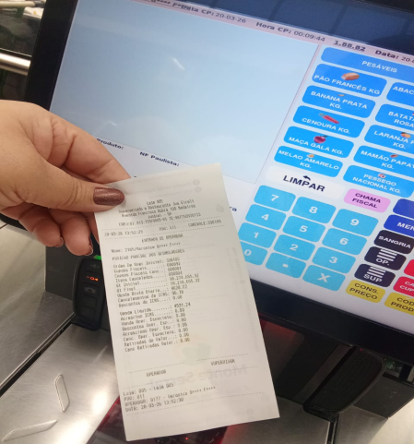
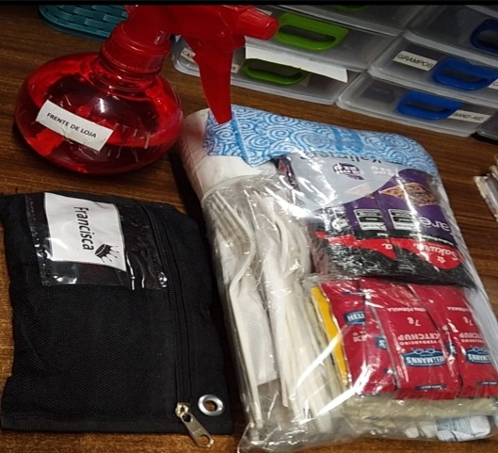
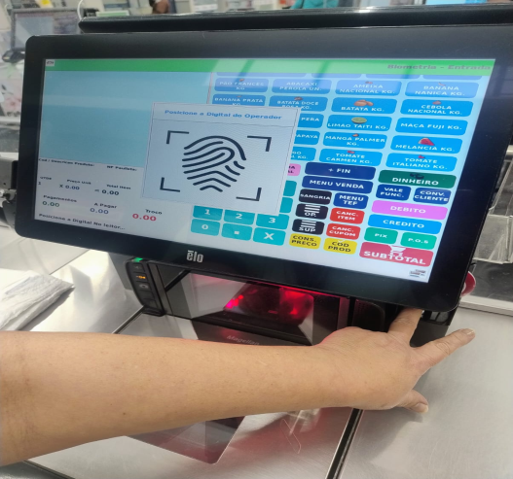

CUIDADO!
NÃO PERCA OS
DOCUMENTOS

Organizar o troco do malote dentro da gaveta.
Retirar a placa de "fechado" e abrir a cancela.
Apertar o sinalizado "luz" acessa caixa aberto.
4 |  |  |  | 5 |  |  |  |  | 6

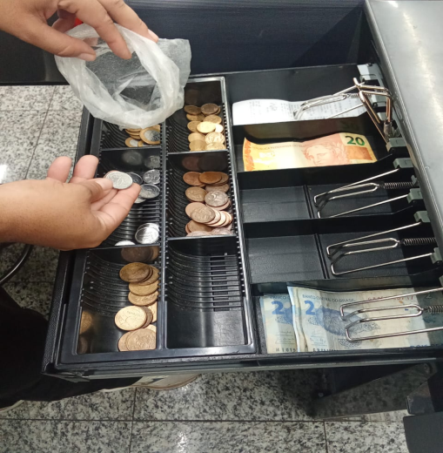
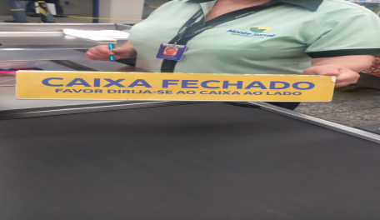
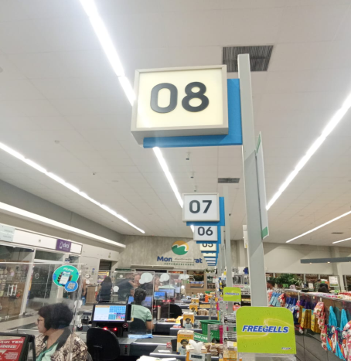

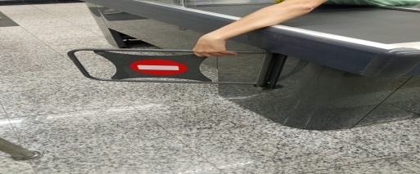

RESULTADO ESPERADO (SAÍDAS)
1 | Caixa aberto e operando
2
APROVAÇÃO
Responsável |  |  | Líder |  |  |  |  | SIM

